Estadísticas
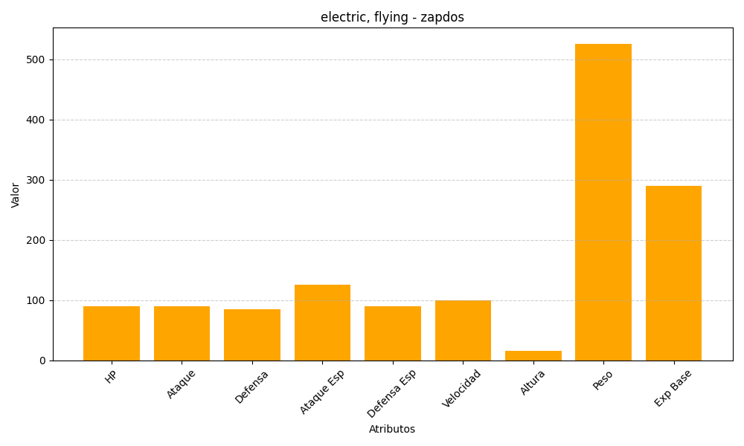
ID | Nombre | Tipo | HP | Ataque | Defensa | Ataque Especial | Defensa Especial | Velocidad | Altura | Peso | Experiencia Base
145 | zapdos | electric, flying | 90 | 90 | 85 | 125 | 90 | 100 | 16 | 526 | 290

